工作表1
订单编号：1685
业务员： | 阿伟（Mack_bobo）
下单内容： | 款式/皮料/颜色： |  | 前双插袋单肩包/ 黑色Togo/ 机车/ 银色五金/ * 1
 | 五金： |  | 无
 | 工艺/Logo： |  | 机车/ 无
下单日期： | 2018-04-06
预计出货日期： | 2018-04-16
其他备注： | 加急下，客人17号出门，肩带用Togo
参考图片： | 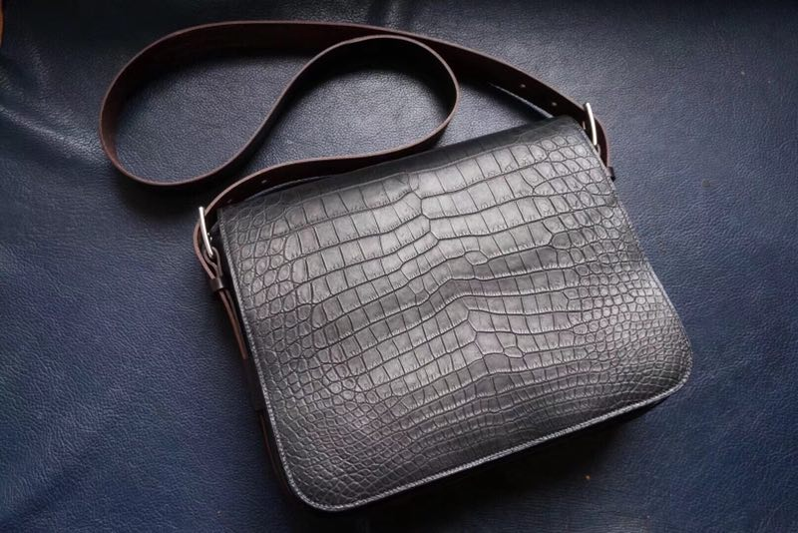

开料 | 铲皮 | 拖料 | 台面 | 油边 | 打斩/ 缝线

五金/ 包装/ QC |  | 技术管理 |  | 厂长签字

